Hoja1
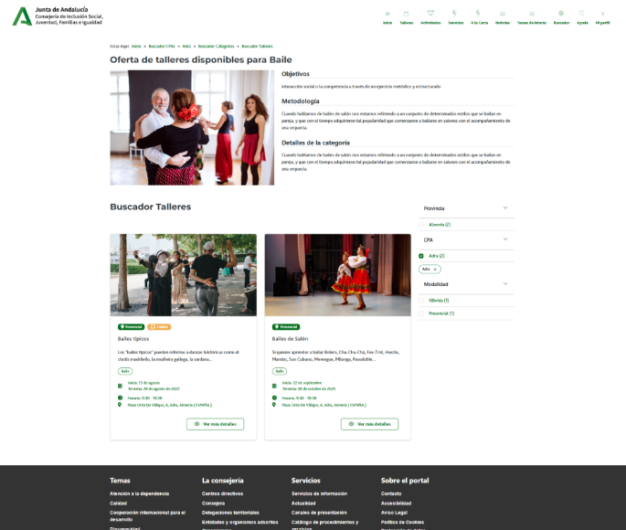

Enunciado de la historia |  |  |  | Criterios de aceptación
Identificador (ID) de la historia | Rol | Característica / Funcionalidad | Razón / Resultado | Número (#) de escenario | Criterio de aceptación (Título) | Contexto | Evento | Resultado / Comportamiento esperado
HU-CPA-4680-PARTE-PUBLICA-TALLERES-CPA-CPA-VIRTUAL_V0 | Como usuario que accede a la parte pública del aplicativo CPA Virtual, desde el Formulario Talleres Parte Pública CPA (HU-CPA-4650-PARTE-PUBLICA-CATEGORIAS-CPA-CPA-VIRTUAL), tras haber seleccionado previamente desde el apartado 'Talleres' un determinado enlace de Categoría de Taller y CPA. Se pasarán por contexto desde el formulario indicado los datos de la categoría de taller y CPA previamente seleccionados. | Acceso a todos los usuarios de la parte pública de CPA Virtual, desde dónde poder consultar la relación de talleres de la categoría de taller y CPA previamente seleccionados. | Se presentará información relacionada con los distintos talleres existentes para la categoría de taller y CPA, previamente seleccionados. | 1 | Formulario Talleres Parte Pública CPA Virtual | Cualquier usuario tendrá acceso a la parte pública con información relacionada de los distintos talleres existentes para la categoria y CPA, previamente seleccionados. | N/A | Se presentará información relacionada con los talleres existentes para la categoría de taller y CPA, previamente seleccionados.
 |  |  |  |  | Cabecera
 |  |  |  | 2 | Código CPA | Se presenta un campo texto. No Visible. Presentará el código del CPA. | N/A | Se presentará en el campo del formulario el valor obtenido previamente mediante contexto desde el 'Formulario Acceso Parte Pública CPA Virtual' (HU-CPA-4500-ACCESO-PARTE-PUBLICA-CPA-CPA-VIRTUAL_V0)
 |  |  |  | 3 | CPA | Se presenta un campo texto. No Editable. Presentará el nombre del CPA. | N/A | Se presentará en el campo del formulario el valor obtenido previamente mediante contexto desde el 'Formulario Acceso Parte Pública CPA Virtual' (HU-CPA-4500-ACCESO-PARTE-PUBLICA-CPA-CPA-VIRTUAL_V0)
 |  |  |  | 4 | Provincia CPA | Se presenta un campo texto. No Editable. Presentará el nombre de la provincia del CPA | N/A | Se presentará en el campo del formulario el valor obtenido previamente mediante contexto desde el 'Formulario Acceso Parte Pública CPA Virtual' (HU-CPA-4500-ACCESO-PARTE-PUBLICA-CPA-CPA-VIRTUAL_V0)
 |  |  |  | 5 | Código Postal | Se presenta un campo texto. No Editable. Presentará el código postal del CPA. | N/A | Se presentará en el campo del formulario el valor obtenido previamente mediante contexto desde el 'Formulario Acceso Parte Pública CPA Virtual' (HU-CPA-4500-ACCESO-PARTE-PUBLICA-CPA-CPA-VIRTUAL_V0)
 |  |  |  | 6 | Imagen Temática | Campo imagen. No editable. | N/A | Se presenta en pantalla el valor obtenido desde el Formulario Talleres Parte Pública CPA (HU-CPA-4650-PARTE-PUBLICA-CATEGORIAS-CPA-CPA-VIRTUAL)
 |  |  |  | 7 | Nombre Temática | Campo texto. No editable | N/A | Se presenta en pantalla el valor obtenido desde el Formulario Talleres Parte Pública CPA (HU-CPA-4650-PARTE-PUBLICA-CATEGORIAS-CPA-CPA-VIRTUAL)
 |  |  |  | 8 | Color Temática | Campo texto. No editable | N/A | Se presenta en pantalla el valor obtenido desde el Formulario Talleres Parte Pública CPA (HU-CPA-4650-PARTE-PUBLICA-CATEGORIAS-CPA-CPA-VIRTUAL)
 |  |  |  | 9 | Tipo Temática | Campo texto. No editable | N/A | Se presenta en pantalla el valor obtenido desde el Formulario Talleres Parte Pública CPA (HU-CPA-4650-PARTE-PUBLICA-CATEGORIAS-CPA-CPA-VIRTUAL)
 |  |  |  |  | Listado Talleres
 |  |  |  | 10 | Listado Talleres | Mediante la operación 'consultaResultadoListadoTalleresCPA' que accederá a los tipos de contenido 'TalleresCentro', 'Temáticas', 'Centros', 'Promotores', 'Modalidades', 'Areas', 'TiposHorarios', 'BibliotecaMultimedia' del repositorio Drupal, se presentará en pantalla la relación de talleres correspondiente a la categoría del taller y CPA, previamente seleccionados. Listado de talleres no editables. Los talleres con el estado 'No disponible' se presentarán en otro color. Ordenado por fecha inicio, fecha fin | N/A | Se mostrará el listado de la relación de talleres, correspondientes a la selección realizada por el usuario con el siguiente contenido: código taller, nombre taller, promotor, area, modalidad, fecha inicio y fin, horario, Plazas, Plazas Totales, Plazas Admitidas, Plazas Libres, Plazas En Reserva, Plazas No Admitidas, Indicador a la carta, imagen taller, archivo taller, estado.
 |  |  |  |  | Código Taller | Se presenta un campo numérico. No visible. Código del taller que se desea dar de alta para el centro CPA indicado. | N/A | Campo oculto.
 |  |  |  |  | Area | Campo texto. No editable. | N/A | Se presenta en pantalla el valor obtenido.
 |  |  |  |  | Modalidad | Campo texto. No editable. | N/A | Se presenta en pantalla el valor obtenido.
 |  |  |  |  | Promotor | Campo texto. No editable. | N/A | Se presenta en pantalla el valor obtenido.
 |  |  |  |  | Título Taller | Se presenta un campo texto. No editable. Denominación del taller que se desea dar de alta para el centro CPA indicado. | N/A | Se presenta en pantalla el valor obtenido.
 |  |  |  |  | Descripción Taller | Se presenta un campo texto. No editable. Descripción del taller que se desea dar de alta para el centro CPA indicado. | N/A | Se presenta en pantalla el valor obtenido.
 |  |  |  |  | Tipo Horario | Se presenta un campo texto. No editable.Tipo de horario del taller. | N/A | Se presenta en pantalla el valor obtenido.
 |  |  |  |  | Fecha inicio | Se presenta un campo fecha. No editable. Fecha de inicio del taller. | N/A | Se presenta en pantalla el valor obtenido.
 |  |  |  |  | Fecha fin | Se presenta un campo fecha. No editable. Fecha fin del taller. | N/A | Se presenta en pantalla el valor obtenido.
 |  |  |  |  | Horario | Se presenta un campo texto. No editable.Horario (días de la semana y horario) en las que se impartirán las sesiones del taller. | N/A | Se presenta en pantalla el valor obtenido.
 |  |  |  |  | Fecha inicio inscripción | Se presenta un campo fecha.No editable. Fecha de inicio para las inscripciones al taller. | N/A | Se presenta en pantalla el valor obtenido.
 |  |  |  |  | Fecha fin inscripción | Se presenta un campo fecha. No editable. Fecha fin para las inscripciones al taller. | N/A | Se presenta en pantalla el valor obtenido.
 |  |  |  |  | Color | Se presenta una paleta de colores. No editable. Color que corresponderá al taller, y que se mostrará en la agenda de eventos a las personas Socias y profesionales. | N/A | Se presenta en pantalla el valor obtenido.
 |  |  |  |  | Número Plazas | Se presenta un campo numérico. No editable. Número de plazas libres en el taller. | N/A | Se presenta en pantalla el valor obtenido.
 |  |  |  |  | Número Plazas Libres | Se presenta un campo numérico.No editable. Número de plazas admitidas en el taller. | N/A | Se presenta en pantalla el valor obtenido.
 |  |  |  |  | Número Plazas Admitidas | Se presenta un campo numérico.No editable. Número de plazas admitidas en el taller. | N/A | Se presenta en pantalla el valor obtenido.
 |  |  |  |  | Número Plazas No Admitidas | Se presenta un campo numérico.No editable. Número de plazas no admitidas en el taller. | N/A | Se presenta en pantalla el valor obtenido.
 |  |  |  |  | Número Plazas En Reserva | Se presenta un campo numérico.No editable. Número de plazas en reserva en el taller. | N/A | Se presenta en pantalla el valor obtenido.
 |  |  |  |  | Número Plazas Sin Validar | Se presenta un campo numérico.No editable. Número de plazas sin validar en el taller. | N/A | Se presenta en pantalla el valor obtenido.
 |  |  |  |  | Indicador a la carta | Se presenta un campo check. No editable. | N/A | Se presenta en pantalla el valor obtenido.
 |  |  |  |  | Estado | Se presenta un campo texto. No visible. Estado del taller que se desea dar de alta para el centro CPA indicado. | N/A | Se presenta en pantalla el valor obtenido.
 |  |  |  | 11 | Botón Ver más detalles | En cada uno de los talleres del listado, se mostrará el botón 'Ver más detalles' | N/A | Ver detalle en HU-CPA-4682-PARTE-PUBLICA-DETALLE-TALLER-CPA-CPA-VIRTUAL_V0.
 |  |  |  | 12 | Botón Volver | Se presenta en el formulario el botón Volver | Si se decide pulsar el enlace. | Permitirá salir del presente formulario y volver al Formulario Categoria Talleres Actividades Parte Pública (HU-CPA-4650-PARTE-PUBLICA-CATEGORIAS-TALLERES-ACTIVIDADES-CPA-CPA-VIRTUAL)

